Participaciones
RUT | Nombre | Email | Comunidad | Unidad | Decisión | Éxito de Match | RUT en Imagen | Tiempo de Votación | Tiempo de Login | Intentos de Validación | Contador de Logins | Tiempo de Validación (seg) | URL Imagen Frontal | URL Imagen Trasera | Imagen Frontal | Imagen Trasera
13473719-0 | Angel Gonzalez | usuario3@ejemplo.com | Universo Matucana | 0303 | no | Sí | 13.473.719-0 | 2025-09-15T20:25:20.246991 | 2025-09-15T20:24:13.499291 | 1 | 2 | 10.473 | /static/uploads/13473719-0_20250915202500_front_orig.jpg | /static/uploads/13473719-0_20250915202500_back.jpg | 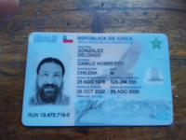 | 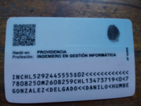
13.473.719-0 | Danilo Gonzalez | usuario1@ejemplo.com | Universo Matucana | 0101 | si | Sí | 13.473.719-0 | 2025-09-15T20:23:30.844180 | 2025-09-15T20:22:47.939829 | 1 | 1 | 10.526 | /static/uploads/13473719-0_20250915202311_front_orig.jpg | /static/uploads/13473719-0_20250915202311_back.jpg
13.473.719-0 | Danilo Gonzalez | usuario1@ejemplo.com | Universo Matucana | 0404 | si | Sí | 13.473.719-0 | 2025-09-15T20:23:30.844180 | 2025-09-15T20:22:47.939829 | 1 | 1 | 10.526 | /static/uploads/13473719-0_20250915202311_front_orig.jpg | /static/uploads/13473719-0_20250915202311_back.jpg

